Blad1
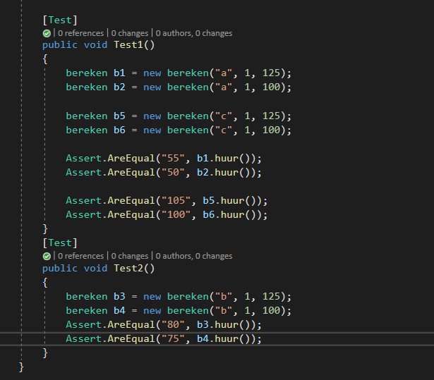
 | 1 | 2 | 3 | 4 | 5 | 6
Voorwaarden
Type A | J | J | N | N | N | N
Type B | N | N | J | J | N | N
Type C | N | N | N | N | J | J
>100km / dag | J | N | J | N | J | N

Acties / resultaten
€50 per dag | J | J | N | N | N | N
€75 per dag | N | N | J | J | N | N
€100 per dag | N | N | N | N | J | J
Extra km/€0,20 | J | N | J | N | J | N

